Instrucciones T. Dinámicas
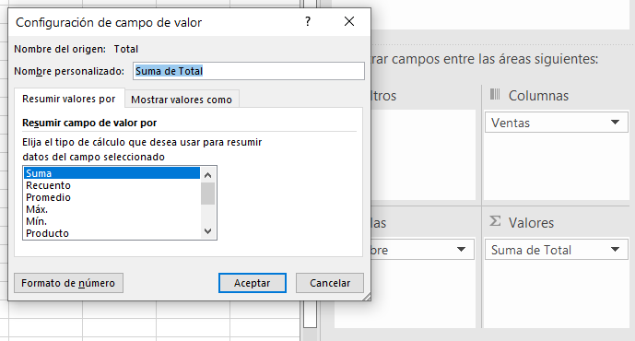
1 | Convertir Rango en Tabla

 | Nombre | Edad | Ventas | Total
 | A | 20 | 1500 | 4500
 | B | 22 | 2000 | 6000 | RANGO
 | C | 23 | 5000 | 15000
 | A | 20 | 3500 | 10500

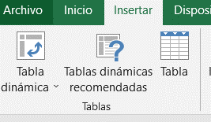
1
2
2 | Seleccionar cualquier celda del Rango de Datos

3 | Ir al Menú de Insertar
 | Dar Clic en Tabla

4 | Verificar el Rango de los Datos que se Quieren Convertir a TABLA

5 | Clic en Botón ACEPTAR

 | Al Dar Clic el Rango se Convierte en TABLA

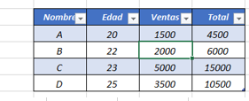

 | Al Seleccionar alguna de las Celdas de la Tabla, en la Parte Superior de Excel aparecerá el Menú "HERRAMIENTAS DE TABLA" - "DISEÑO DE TABLA"

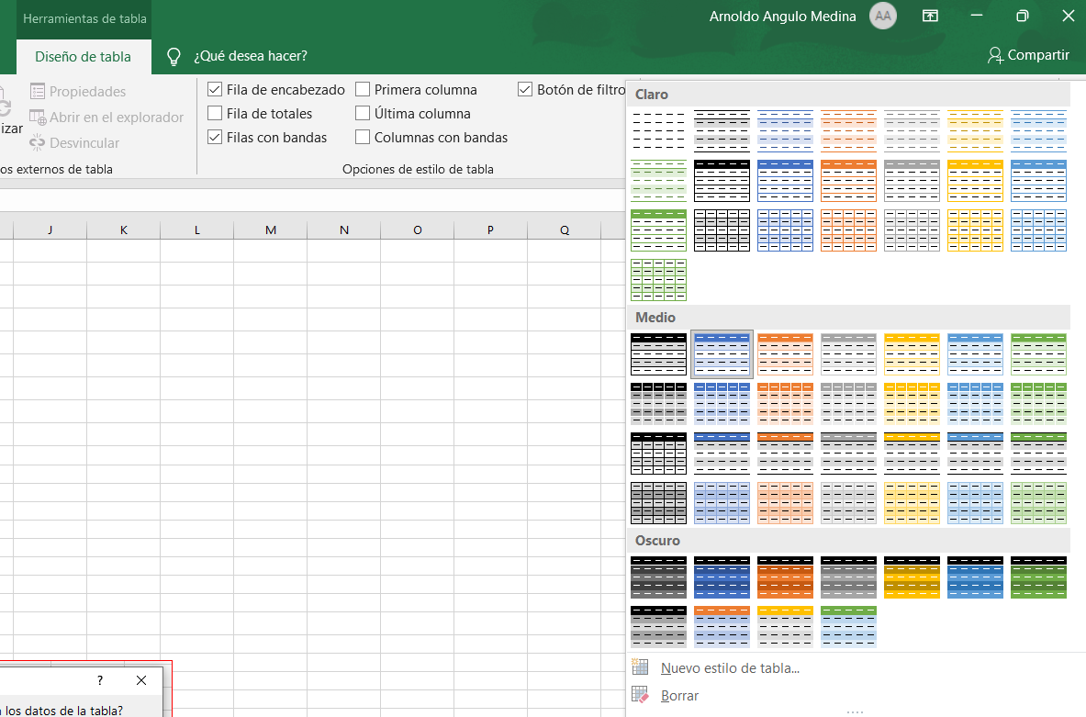

EN EL DISEÑO DE TABLA SE PUEDE CAMBIAR EL NOMBRE DE LA TABLA

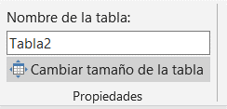

6 | Una vez que se haya convertido en Tabla el Rango se debe INSERTAR - TABLA DINÁMICA

 | Seleccionar una de las Celdas de la Tabla ir al Menú de Insertar y Dar Clic en "Tabla Dinámica"

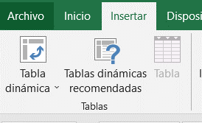

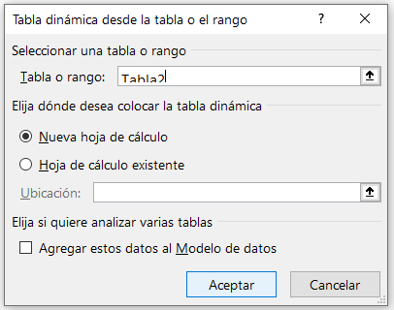

Seleccionar la Tabla o Rango

Dar Clic en Aceptar

7 | Se creará una nueva Hoja con la siguiente Información

 | Informe de la Tabla y al lado Derecho salen los Campos de la Tabla Dinámica
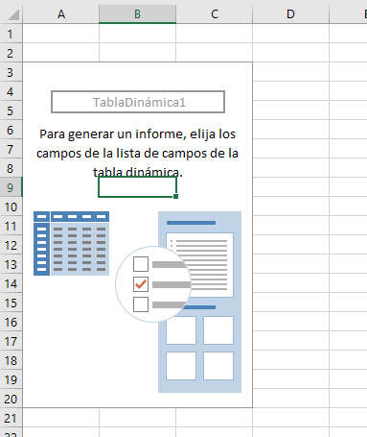
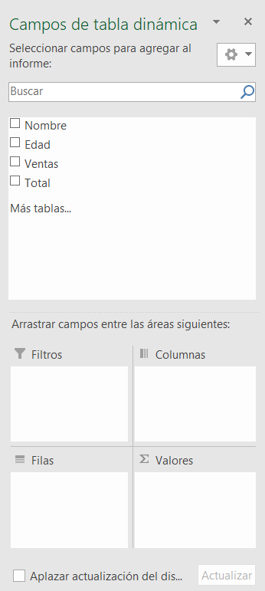

DERECHA DE LA HOJA

8 | En los Campos de la Tabla Dinámica, se pasan los campos hacia FILTROS - COLUMNAS - FILAS y VALORES
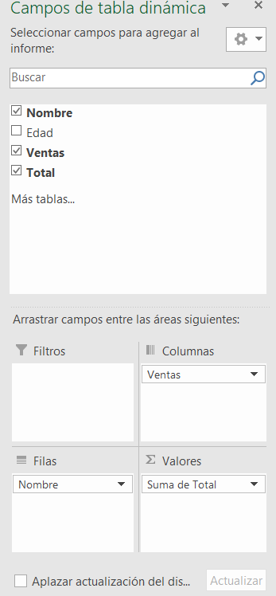
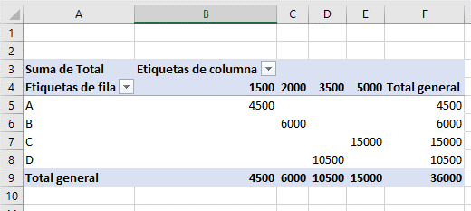
 | Se Arrastran hacia el área que se desea en el Informe

 |  |  |  |  |  | Reporte Final de la Tabla Dinámica

9 | De la Misma Tabla se Pueden Realizar Diferentes Tipos de Informes o Reportes

10 | En el Campo Valores se puede Cambiar el Tipo de Cálculo que se puede Realizar (Configuración de Campo de Valor…)

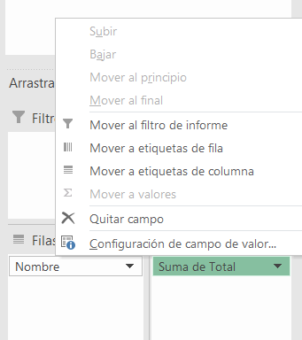

11 | Seleccionar la Configuración de Campo (Suma, Recuento, Promedio, Máx, Mín, Productos, etc)

ventas por vendedor
 | Carmen Vasquez | José Almanares | Juan Carmen | Pedro Noriega
Tienda A | $1200.00 | $525.00 | $2850.00 | $18725.00
Tienda B | $2005.00 | $15.00 | $200.00 | $3500.00
Tienda C | $4000.00 | $215.00 | $315.00 | $10.00
Tienda D | $15.00 | $4030.00 | $100.00 | $3500.00
tienda H | $955.00
Suma de Total | Etiquetas de columna
Etiquetas de fila | Carmen Vasquez | José Almanares | Juan Carmen | Pedro Noriega | Total general
Tienda A | $1,200.00 | $525.00 | $2,850.00 | $18,725.00 | $23,300.00
Tienda B | $2,005.00 | $15.00 | $200.00 | $3,500.00 | $5,720.00
Tienda C | $4,000.00 | $215.00 | $315.00 | $10.00 | $4,540.00
Tienda D | $15.00 | $4,030.00 | $100.00 | $3,500.00 | $7,645.00
tienda H | $955.00 |  |  |  | $955.00
Total general | $8,175.00 | $4,785.00 | $3,465.00 | $25,735.00 | $42,160.00

Ejercicio I
Hacer Tabla Dinámica en Hoja Nueva
1- MOSTRAR LA SUMA DE VENTAS POR CADA VENDEDOR, AGRUPADO POR TIENDA
INSERTAR UN GRÁFICO DINÁMICO DE SU ELECCIÓN
Fecha | Nombre Vendedor | Venta-Tienda | Producto | Total
2020-03-17 | Carmen Vasquez | Tienda A | Laptop i3 | $1,000.00
2020-03-20 | Juan Carmen | Tienda B | Impresora | $200.00
2020-03-22 | Pedro Noriega | Tienda B | Laptop i5 | $3,500.00
2020-04-20 | José Almanares | Tienda C | Impresora | $100.00
2020-04-17 | Carmen Vasquez | Tienda A | Pantalla 42 | $100.00
2020-05-22 | Juan Carmen | Tienda C | Teclado | $20.00
2020-05-22 | Pedro Noriega | Tienda C | Mouse | $10.00
2020-05-24 | José Almanares | Tienda A | Teclado | $20.00
2020-05-17 | José Almanares | Tienda D | Laptop i7 | $4,000.00
2020-05-20 | Carmen Vasquez | Tienda C | Laptop i7 | $4,000.00
2020-05-27 | Juan Carmen | Tienda C | Pantalla 17 | $180.00
2020-05-20 | Pedro Noriega | Tienda A | Mouse | $10.00
2020-05-17 | José Almanares | Tienda D | Teclado | $30.00
2021-05-18 | Carmen Vasquez | Tienda B | Laptop i3 | $1,000.00
2021-06-16 | Juan Carmen | Tienda C | USB 3.0.1 | $15.00
2021-06-17 | Pedro Noriega | Tienda A | Laptop i7 | $4,000.00
2021-06-20 | José Almanares | Tienda C | USB 3.0.1 | $15.00
2021-06-19 | Carmen Vasquez | Tienda A | Impresora | $100.00
2021-07-05 | Juan Carmen | Tienda D | Pantalla 42 | $100.00
2021-07-06 | Pedro Noriega | Tienda A | Laptop i3 | $15.00
2021-07-08 | José Almanares | Tienda C | Pantalla 42 | $100.00
2021-08-04 | Carmen Vasquez | Tienda D | USB 3.0.1 | $15.00
2021-08-06 | Juan Carmen | Tienda C | Pantalla 42 | $100.00
2021-08-07 | Pedro Noriega | Tienda A | Laptop i7 | $4,000.00
2021-09-01 | José Almanares | Tienda A | Pantalla 42 | $100.00
2021-09-04 | Carmen Vasquez | Tienda B | Impresora | $100.00
2022-09-05 | Juan Carmen | Tienda A | Laptop i3 | $1,000.00
2022-09-08 | Pedro Noriega | Tienda D | Laptop i5 | $3,500.00
Hacer Tabla Dinámica en Hoja Nueva
2- MOSTRAR LA SUMA DE VENTAS POR CADA VENDEDOR, AGRUPADO POR FECHA
2022-09-20 | José Almanares | Tienda B | USB 3.0.1 | $15.00
2022-08-07 | Pedro Noriega | Tienda A | Laptop i7 | $5,500.00
2022-09-01 | José Almanares | Tienda A | Pantalla 42 | $255.00
2022-09-04 | Carmen Vasquez | Tienda B | Impresora | $550.00
2022-09-05 | Juan Carmen | Tienda A | Laptop i3 | $895.00
2022-08-07 | Pedro Noriega | Tienda A | Laptop i7 | $5,200.00
2022-09-01 | José Almanares | Tienda A | Pantalla 42 | $150.00
2022-09-04 | Carmen Vasquez | Tienda B | Impresora | $355.00
2022-09-05 | Juan Carmen | Tienda A | Laptop i3 | $955.00
2025-09-10 | Carmen Vasquez | tienda H | Laptop i3 | $955.00

Hacer Tabla Dinámica en Hoja Nueva
3- REALIZAR UN INFORME DE LA MISMA TABLA CON LOS DATOS Y VALORES QUE USTED ELIJA

Ejercicio II
MOSTRAR LA SUMA DE IMPORTES POR TIENDA Y AGRUPADO POR FECHA (Año y mes)
Fecha | Vendedor | Tienda | Producto | Importe
2017-03-17 | Carlos Vasquez | Tienda A | Laptop i3 | $1,000.00
2017-03-20 | Juan Carlos | Tienda B | Impresora | $200.00
2017-03-22 | Pedro Noriega | Tienda B | Laptop i5 | $3,500.00
2017-04-20 | José Almanares | Tienda C | Impresora | $100.00
2017-04-17 | Carlos Vasquez | Tienda A | Pantalla 42 | $100.00
2017-05-22 | Juan Carlos | Tienda C | Teclado | $20.00
2017-05-22 | Pedro Noriega | Tienda C | Mouse | $10.00
2017-05-24 | José Almanares | Tienda A | Teclado | $20.00
2017-05-17 | José Almanares | Tienda D | Laptop i7 | $4,000.00
2017-05-20 | Carlos Vasquez | Tienda C | Laptop i7 | $4,000.00
2017-05-27 | Juan Carlos | Tienda C | Pantalla 17 | $180.00
2017-05-20 | Pedro Noriega | Tienda A | Mouse | $10.00
2017-05-17 | José Almanares | Tienda D | Teclado | $30.00
2018-05-18 | Carlos Vasquez | Tienda B | Laptop i3 | $1,000.00
2018-06-16 | Juan Carlos | Tienda C | USB 3.0.1 | $15.00
2018-06-17 | Pedro Noriega | Tienda A | Laptop i7 | $4,000.00
2018-06-20 | José Almanares | Tienda C | USB 3.0.1 | $15.00
2018-06-19 | Carlos Vasquez | Tienda A | Impresora | $100.00
2018-07-05 | Juan Carlos | Tienda D | Pantalla 42 | $100.00
2018-07-06 | Pedro Noriega | Tienda A | Laptop i3 | $15.00
2018-07-08 | José Almanares | Tienda C | Pantalla 42 | $100.00
2018-08-04 | Carlos Vasquez | Tienda D | USB 3.0.1 | $15.00
2018-08-06 | Juan Carlos | Tienda C | Pantalla 42 | $100.00
2018-08-07 | Pedro Noriega | Tienda A | Laptop i7 | $4,000.00
2018-09-01 | José Almanares | Tienda A | Pantalla 42 | $100.00
2018-09-04 | Carlos Vasquez | Tienda B | Impresora | $100.00
2019-09-05 | Juan Carlos | Tienda A | Laptop i3 | $1,000.00
2019-09-08 | Pedro Noriega | Tienda D | Laptop i5 | $3,500.00
2019-09-20 | José Almanares | Tienda B | USB 3.0.1 | $15.00

ejercio 3
Tienda | (Todas)

 | Carlos Vasquez | José Almanares | Juan Carlos | Pedro Noriega
2017 | $4000.00 | $4000.00 | $200.00 | $3500.00
2018 | $1000.00 | $100.00 | $100.00 | $4000.00
2019 |  | $15.00 | $1000.00 | $3500.00
Máx. de Importe | Etiquetas de columna
Etiquetas de fila | Carlos Vasquez | José Almanares | Juan Carlos | Pedro Noriega | Total general
2017 | $4,000.00 | $4,000.00 | $200.00 | $3,500.00 | $4,000.00
2018 | $1,000.00 | $100.00 | $100.00 | $4,000.00 | $4,000.00
2019 |  | $15.00 | $1,000.00 | $3,500.00 | $3,500.00
Total general | $4,000.00 | $4,000.00 | $1,000.00 | $4,000.00 | $4,000.00

Ejercicio III
MOSTRAR LAS VENTAS MÁXIMAS POR VENDEDOR, AGRUPAR POR FECHAS(AÑO, MES) Y FILTRAR POR TIENDA
Crear Gráfico Dinámico de Columnas Agrupadas
Fecha | Vendedor | Tienda | Producto | Importe
2017-03-17 | Carlos Vasquez | Tienda A | Laptop i3 | $1,000.00
2017-03-20 | Juan Carlos | Tienda B | Impresora | $200.00
2017-03-22 | Pedro Noriega | Tienda B | Laptop i5 | $3,500.00
2017-04-20 | José Almanares | Tienda C | Impresora | $100.00
2017-04-17 | Carlos Vasquez | Tienda A | Pantalla 42 | $100.00
2017-05-22 | Juan Carlos | Tienda C | Teclado | $20.00
2017-05-22 | Pedro Noriega | Tienda C | Mouse | $10.00
2017-05-24 | José Almanares | Tienda A | Teclado | $20.00
2017-05-17 | José Almanares | Tienda D | Laptop i7 | $4,000.00
2017-05-20 | Carlos Vasquez | Tienda C | Laptop i7 | $4,000.00
2017-05-27 | Juan Carlos | Tienda C | Pantalla 17 | $180.00
2017-05-20 | Pedro Noriega | Tienda A | Mouse | $10.00
2017-05-17 | José Almanares | Tienda D | Teclado | $30.00
2018-05-18 | Carlos Vasquez | Tienda B | Laptop i3 | $1,000.00
2018-06-16 | Juan Carlos | Tienda C | USB 3.0.1 | $15.00
2018-06-17 | Pedro Noriega | Tienda A | Laptop i7 | $4,000.00
2018-06-20 | José Almanares | Tienda C | USB 3.0.1 | $15.00
2018-06-19 | Carlos Vasquez | Tienda A | Impresora | $100.00
2018-07-05 | Juan Carlos | Tienda D | Pantalla 42 | $100.00
2018-07-06 | Pedro Noriega | Tienda A | Laptop i3 | $15.00
2018-07-08 | José Almanares | Tienda C | Pantalla 42 | $100.00
2018-08-04 | Carlos Vasquez | Tienda D | USB 3.0.1 | $15.00
2018-08-06 | Juan Carlos | Tienda C | Pantalla 42 | $100.00
2018-08-07 | Pedro Noriega | Tienda A | Laptop i7 | $4,000.00
2018-09-01 | José Almanares | Tienda A | Pantalla 42 | $100.00
2018-09-04 | Carlos Vasquez | Tienda B | Impresora | $100.00
2019-09-05 | Juan Carlos | Tienda A | Laptop i3 | $1,000.00
2019-09-08 | Pedro Noriega | Tienda D | Laptop i5 | $3,500.00
2019-09-20 | José Almanares | Tienda B | USB 3.0.1 | $15.00

